상품제안서
폴더블 3in1 맥세이프 고속무선 충전기 | 상품코드: S36840

 |  |  |  |  |  |  | 02-713-8555 | www.synergygift.co.kr
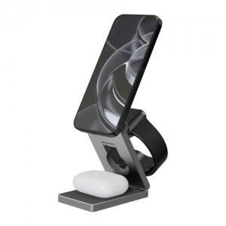

【상세/제작정보】 | <p>갤럭시워치&amp;애플워치 호환&nbsp;</p>

【인쇄/포장옵션】 | 레이저 / 포장지포장

【공급단가】 | 수량 | 20~ | 50~ | 100~ | 300~ | 500~
*VAT별도 | 단가 | 53,500원 | 50,000원 | 48,900원 | 47,550원 | 46,600원

【상품 URL】 | https://www.synergygift.co.kr:443/src/goods_detail.php?gdno=36840

